45 年間商品販売額（１事業所当たり）
45 年間商品販売額（１事業所当たり）

 | 時点 2021(R3)年6月1日（２～５年毎）
 | 単位 100万円 |  |  |  |  |  |  | 偏差値 |  | 51.8
順位 |  | 都道府県名 |  | 数 値 |  | 順位 | 都道府県名 |  | 数 値

 |  | 0 | 全 国 |  | 439 | 24 | 0 | 岩 手 |  | 240
1 |  | 0 | 東 京 |  | 1,283 | 25 | 0 | 福 島 |  | 233
2 |  | 0 | 大 阪 |  | 617 | 26 | 0 | 熊 本 |  | 228
3 |  | 0 | 愛 知 |  | 576 | 27 | 0 | 青 森 |  | 224
4 |  | 0 | 宮 城 |  | 451 | 28 | 0 | 宮 崎 |  | 221
5 |  | 0 | 福 岡 |  | 405 | 29 | 0 | 滋 賀 |  | 220
6 |  | 0 | 広 島 |  | 382 | 30 | 0 | 山 口 |  | 213
7 |  | 0 | 神奈川 |  | 366 | 31 | 0 | 福 井 |  | 210
8 |  | 0 | 北海道 |  | 345 | 31 | 0 | 三 重 |  | 210
9 |  | 0 | 埼 玉 |  | 333 | 33 | 0 | 鹿児島 |  | 207
10 |  | ◎ | 千 葉 |  | 318 | 34 | 0 | 鳥 取 |  | 206
11 |  | 0 | 京 都 |  | 314 | 35 | 0 | 岐 阜 |  | 204
12 |  | 0 | 兵 庫 |  | 306 | 36 | 0 | 沖 縄 |  | 199
13 |  | 0 | 香 川 |  | 294 | 37 | 0 | 山 形 |  | 195
14 |  | 0 | 静 岡 |  | 290 | 38 | 0 | 佐 賀 |  | 194
15 |  | 0 | 群 馬 |  | 281 | 39 | 0 | 秋 田 |  | 193
16 |  | 0 | 石 川 |  | 279 | 39 | 0 | 大 分 |  | 193
17 |  | 0 | 岡 山 |  | 276 | 41 | 0 | 山 梨 |  | 189
18 |  | 0 | 栃 木 |  | 271 | 42 | 0 | 長 崎 |  | 181
19 |  | 0 | 愛 媛 |  | 259 | 43 | 0 | 和歌山 |  | 179
20 |  | 0 | 新 潟 |  | 257 | 43 | 0 | 徳 島 |  | 179
21 |  | 0 | 茨 城 |  | 254 | 45 | 0 | 奈 良 |  | 172
22 |  | 0 | 長 野 |  | 245 | 46 | 0 | 島 根 |  | 169
23 |  | 0 | 富 山 |  | 244 | 47 | 0 | 高 知 |  | 163
年間商品販売額 （１事業所当たり）
北海道 | 345
青 森 | 224
岩 手 | 240
宮 城 | 451
秋 田 | 193
山 形 | 195
福 島 | 233
茨 城 | 254
栃 木 | 271
群 馬 | 281
埼 玉 | 333
千 葉 | 318
東 京 | 1283
神奈川 | 366
新 潟 | 257
富 山 | 244
石 川 | 279
福 井 | 210
山 梨 | 189
長 野 | 245
岐 阜 | 204
静 岡 | 290
愛 知 | 576
三 重 | 210
滋 賀 | 220
京 都 | 314
大 阪 | 617
兵 庫 | 306
奈 良 | 172
和歌山 | 179
鳥 取 | 206
島 根 | 169
岡 山 | 276
広 島 | 382
山 口 | 213
徳 島 | 179
香 川 | 294
愛 媛 | 259
高 知 | 163
福 岡 | 405
佐 賀 | 194
長 崎 | 181
熊 本 | 228
大 分 | 193
宮 崎 | 221
鹿児島 | 207
沖 縄 | 199

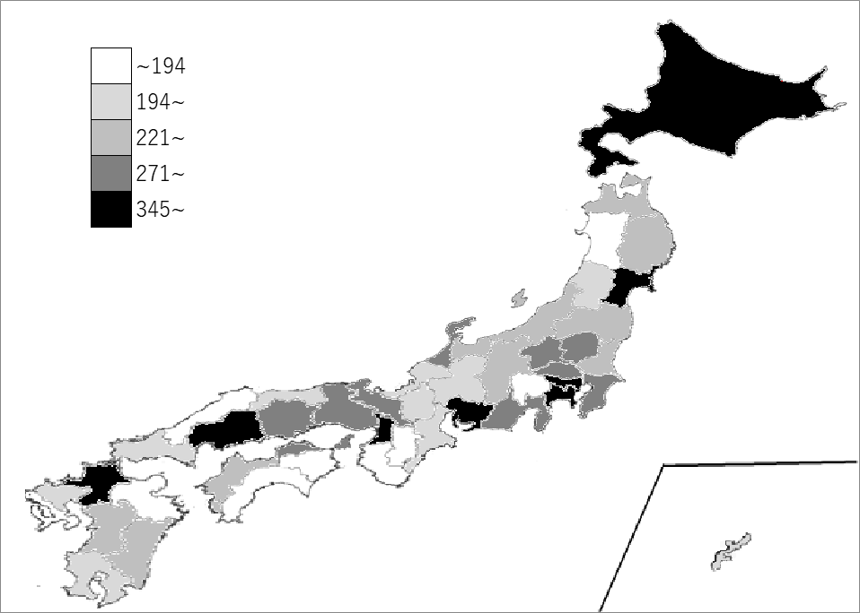
千葉県の推移
平成19年 | 254 | 12
平成23年 | 227 | 13
平成25年 | 220 | 13
平成27年 | 287 | 13
令和2年 | 318 | 10

《備 考》 ・資料出所 総務省統計局「経済センサス－活動調査」 ・算出方法 年間商品販売額÷事業所数（卸売業，小売業） ・参 考 千葉県の年間商品販売額は、13,627,370百万円で9位。全国は、539,813,946百万円。 注）1. 年間商品販売額は令和2年1月1日から12月31日までの1年間の販売額です。 2. 千葉県の推移グラフは、平成23年、平成27年及び令和2年は経済センサス-活動調査、平成19年 及び平成25年は商業統計調査によります。

